resumen
Tottus | Lider | Jumbo
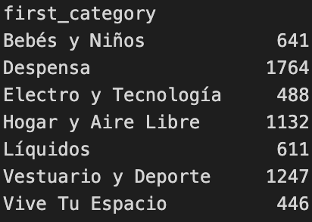
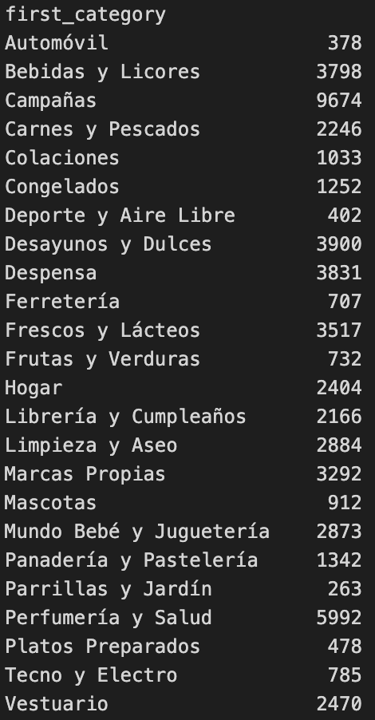
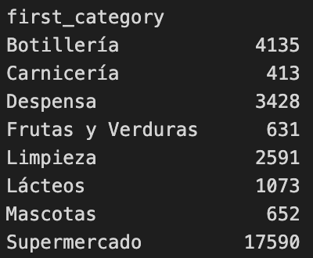
Etiquetas de fila | Etiquetas de fila | Etiquetas de fila
Bebés y Niños | Automóvil | Botillería
Despensa | Bebidas y Licores | Carnicería
Electro y Tecnología | Campañas | Despensa
Hogar y Aire Libre | Carnes y Pescados | Frutas y Verduras
Líquidos | Colaciones | Lácteos
Vestuario y Deporte | Congelados | Limpieza
Vive Tu Espacio | Deporte y Aire Libre | Mascotas
Total general | Desayunos y Dulces | Ofertas
 | Despensa | Supermercado
 | Ferretería | Total general
 | Frescos y Lácteos
 | Frutas y Verduras
 | Hogar
 | Librería y Cumpleaños
 | Limpieza y Aseo
 | Marcas Propias
 | Mascotas
 | Mundo Bebé y Juguetería
 | Panadería y Pastelería
 | Parrillas y Jardín
 | Perfumería y Salud
 | Platos Preparados
 | Tecno y Electro
 | Vestuario
 | Total general

